SOCIOS
RELACIÓN DE PRÉSTAMOS DE LOS INTEGRANTES DE LA ASOCIACIÓN
N° | APELLIDOS Y NOMBRES | N° MESES | FECHA PRESTAMO | SALDO | MES/2026 | REUNIÓN | PERMISOS
1 | ALIAGA ARAUJO, Angel Fernando | 60 meses | 2024-11-29 | S/.20,364.1 |  | 2026-07-01 | 2026-02-01
2 | ALVAREZ DÍAZ, René | 60 meses | 28/02/2026 | S/.28,667.2 | FEBRERO
3 | ARAUJO SANCHEZ, Magda Mercedes | 84 meses | 29/05/2025 | S/.38,117.3 |  | 2026-08-01 | -
4 | BARRANTES ROJAS, Luis Euler | 72 meses | 29/04/2023 | S/.22,688.9 |  | 2026-09-01 | 2026-02-01
5 | BAZAN VASQUEZ, Mirtha Lusnilda | 60 meses | 29/08/2025 | S/.27,553.9 |  | 2026-10-01 | 2026-02-01
6 | CABANILLAS YZQUIERDO, Jorge Luis | 84 meses | 29/05/2025 | S/.31,186.9 |  | 2026-11-01 | -
7 | CHAVEZ ALVAREZ, Jorge Arturo | 84 meses | 29/08/2025 | S/.22,977.4 |  | 2026-12-01 | -
8 | CHAVEZ ALVAREZ, Luis Fernando | 60 meses | 28/02/2026 | S/.28,402.2 | FEBRERO | 2027-01-01 | -
9 | CHAVEZ CHAVEZ, Jorge Emiliano | 84 meses | 29/06/2025 | S/.41,182.5 |  | 2027-02-01 | 2026-03-01
10 | CHAVEZ CHAVEZ, Pedro | 48 meses | 29/03/2026 | S/.30,566.8 | MARZO | 28/03/2026 - 8 PM | 2026-02-01
11 | CHAVEZ MARIN Edwin Felix | 84 meses | 29/09/2025 | S/.48,976.7 |  | 2027-04-01 | 2026-02-01
12 | CHAVEZ QUEVEDO, Melba Gladis | 12 meses | 29/01/2026 | S/.21,450.4 | ENERO | 2027-05-01 | 2025-11-01
13 | CHAVEZ SALAZAR, María Elizabeth | 84 meses | 29/03/2026 | S/.24,510.3 | MARZO | 2027-06-01 | -
14 | DIAZ ALBARRAN, Carlos Felipe | 84 meses | 2023-11-29 | S/.22,588.5 |  | 2027-07-01 | 2026-02-01
15 | DIAZ ALBARRAN, Juan de la Salle | 60 meses | 29/03/2026 | S/.29,636.8 | MARZO | 21/12/2025 - 7 PM | -
16 | DIAZ ALIAGA, Kevin Airton | 60 meses | 28/02/2026 | S/.22,700.2 | FEBRERO | 2027-09-01 | -
17 | DÍAZ QUIROZ, Maritza Yolanda | 84 meses | 29/01/2026 | S/.32,216.3 | ENERO | 2027-10-01 | -
18 | DÍAZ VERA, Jackeline Magdalena | 72 meses | 29/07/2024 | S/.37,814.2 |  | 2027-11-01 | -
19 | DÍAZ VERA, Tania Janet | 60 meses | 29/02/2025 | S/.31,341.7 |  | 2027-12-01 | -
20 | MONTOYA CHÁVEZ, Wilser Filadelfo | 84 meses | 29/08/2025 | S/.51,245.8 |  | 2028-02-01 | NOVIEMBRE 2025 FEBRERO 2026
21 | MONTOYA CRISOLOGO, Luis Fernando | 60 meses | 29/04/2025 | S/.30,155.7 |  | 2028-03-01 | 2026-02-01
22 | MONTOYA MACHUCA, Hugo Delesmiro | 60 meses | 29/10/2025 | S/.18,739.5 |  | 2028-04-01 | 2025-11-01
23 | PEREYRA CHAVEZ, Jhonatan Guillermo | 84 meses | 29/01/2026 | S/.20,501.4 | ENERO | 30/11/2025 - 7 PM | -
24 | PEREYRA RODRIGUEZ, Bertha Esther | 60 meses | 2025-12-29 | S/.21,121.4 |  | NO SE REALIZÓ | 2026-02-01
25 | PEREYRA RODRIGUEZ, Hilda Lucila | 84 meses | 29/06/2025 | S/.20,561.3 |  | abril de 2026 | 2026-02-01
26 | RONCAL ALBARRAN, Alejandro | 36 meses | 29/11/2025 | S/.41,314.8 |  | 28/02/2026 - 7 PM | -
27 | SANCHEZ ZAVALETA, Luis Alberto | 84 meses | 29/09/2025 | S/.39,579.5 |  | 2026-03-01 | -
28 | TAMBO RABANAL, Esperanza | 84 meses | 29/05/2025 | S/.30,152.1 |  | 2026-04-01 | 2026-02-01
29 | TAPIA DIAZ, Jhonatan Edinson | 84 meses | 29/09/2025 | S/.27,787.7 |  | 2026-05-01 | -
30 | VERA ARAUJO, Cristina | 36 meses | 28/02/2026 | S/.23,737.4 | FEBRERO | 2026-06-01 | -
TOTAL |  |  |  | S/.887,838.9
ACCIONES POR SOCIO |  |  |  | S/.29,594.6

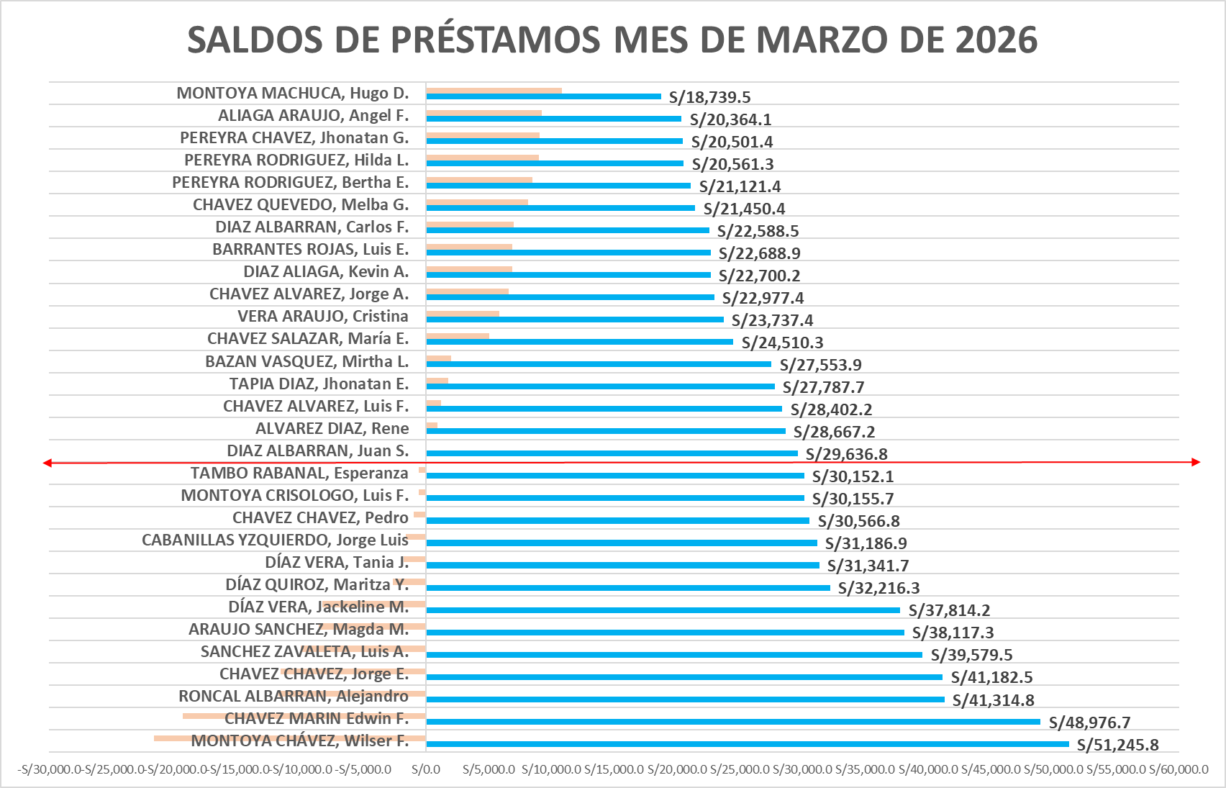

APORTACIÓN MARZO DE 2026
RELACIÓN DE CUOTAS DE LOS INTEGRANTES DE LA ASOCIACIÓN
N° | APELLIDOS Y NOMBRES | N° MESES | FECHA | PRÉSTAMO | APORTACIÓN | TOTAL
1 | ALIAGA ARAUJO, Angel Fernando | 60 meses | 2024-11-29 | S/506.1 | S/150.0 | S/656.1
2 | ALVAREZ DÍAZ, René | 60 meses | 28/02/2026 | S/777.4 | S/150.0 | S/927.4
3 | ARAUJO SANCHEZ, Magda Mercedes | 84 meses | 29/05/2025 | S/901.4 | S/150.0 | S/1,051.4
4 | BARRANTES ROJAS, Luis Euler | 72 meses | 29/04/2023 | S/846.3 | S/150.0 | S/996.3
5 | BAZAN VASQUEZ, Mirtha Lusnilda | 60 meses | 29/08/2025 | S/800.6 | S/150.0 | S/950.6
6 | CABANILLAS YZQUIERDO, Jorge Luis | 84 meses | 29/05/2025 | S/737.6 | S/150.0 | S/887.6
7 | CHAVEZ ALVAREZ, Jorge Arturo | 84 meses | 29/08/2025 | S/535.1 | S/150.0 | S/685.1
8 | CHAVEZ ALVAREZ, Luis Fernando | 60 meses | 28/02/2026 | S/770.2 | S/150.0 | S/920.2
9 | CHAVEZ CHAVEZ, Jorge Emiliano | 84 meses | 2025-06-29 | S/966.4 | S/150.0 | S/1,116.4
10 | CHAVEZ CHAVEZ, Pedro | 36 meses | 29/10/2025 | S/751.7 | S/150.0 | S/901.7
11 | CHAVEZ MARIN Edwin Felix | 84 meses | 2025-09-29 | S/1,123.9 | S/150.0 | S/1,273.9
12 | CHAVEZ QUEVEDO, Melba Gladis | 60 meses | 2024-10-29 | S/2,381.0 | S/150.0 | S/2,531.0
13 | CHAVEZ SALAZAR, María Elizabeth | 84 meses | 29/02/2025 | S/496.9 | S/150.0 | S/646.9
14 | DIAZ ALBARRAN, Carlos Felipe | 84 meses | 29/11/2023 | S/633.3 | S/150.0 | S/783.3
15 | DIAZ ALBARRAN, Juan de la Salle | 48 meses | 29/06/2025 | S/600.3 | S/150.0 | S/750.3
16 | DIAZ ALIAGA, Kevin Airton | 36 meses | 29/03/2025 | S/615.7 | S/150.0 | S/765.7
17 | DÍAZ QUIROZ, Maritza Yolanda | 84 meses | 29/06/2025 | S/719.0 | S/150.0 | S/869.0
18 | DÍAZ VERA, Jackeline Magdalena | 72 meses | 29/07/2024 | S/1,112.6 | S/150.0 | S/1,262.6
19 | DÍAZ VERA, Tania Janet | 60 meses | 29/02/2025 | S/986.9 | S/150.0 | S/1,136.9
20 | MONTOYA CHÁVEZ, Wilser Filadelfo | 84 meses | 29/08/2025 | S/1,184.6 | S/150.0 | S/1,334.6
21 | MONTOYA CRISOLOGO, Luis Fernando | 60 meses | 29/04/2025 | S/923.1 | S/150.0 | S/1,073.1
22 | MONTOYA MACHUCA, Hugo Delesmiro | 60 meses | 2025-10-29 | S/531.5 | S/150.0 | S/681.5
23 | PEREYRA CHAVEZ, Jhonatan Guillermo | 60 meses | 2024-10-29 | S/457.5 | S/150.0 | S/607.5
24 | PEREYRA RODRIGUEZ, Bertha Esther | 60 meses | 29/12/2025 | S/585.5 | S/150.0 | S/735.5
25 | PEREYRA RODRIGUEZ, Hilda Lucila | 84 meses | 29/06/2025 | S/482.6 | S/150.0 | S/632.6
26 | RONCAL ALBARRAN, Alejandro | 36 meses | 29/11/2025 | S/1,717.2 | S/150.0 | S/1,867.2
27 | SANCHEZ ZAVALETA, Luis Alberto | 84 meses | 29/09/2025 | S/908.3 | S/150.0 | S/1,058.3
28 | TAMBO RABANAL, Esperanza | 84 meses | 29/05/2025 | S/713.1 | S/150.0 | S/863.1
29 | TAPIA DIAZ, Jhonatan Edinson | 84 meses | 29/09/2025 | S/637.7 | S/150.0 | S/787.7
30 | VERA ARAUJO, Cristina | 36 meses | 29/01/2025 | S/922.4 | S/150.0 | S/1,072.4
MARZO DE 2026 - TOTAL |  |  |  | S/25,325.9 | S/4,500.0 | S/29,825.9

